Sheet1
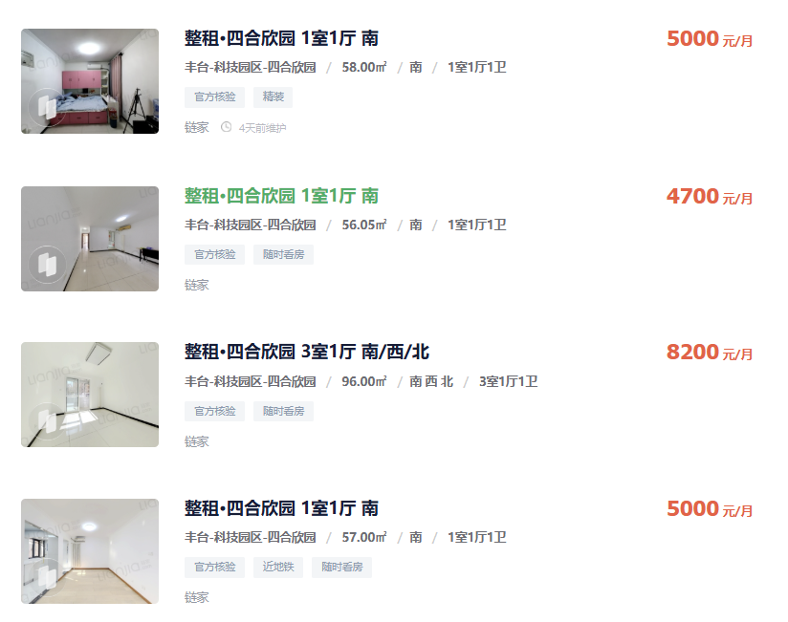
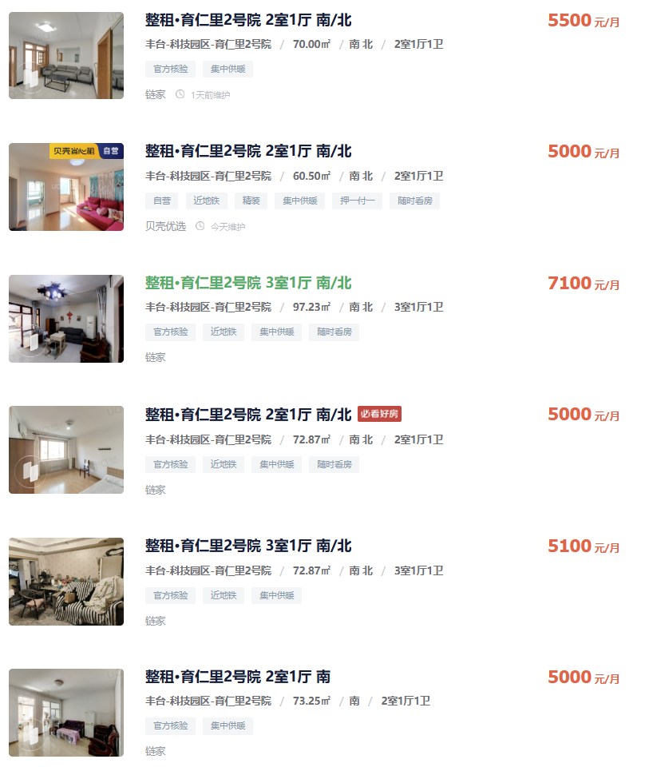

 | 四合欣园 | 58 | 5000 | 86.21
 |  | 56.05 | 4700 | 83.85
 |  | 96 | 8200 | 85.42
 |  | 57 | 5000 | 87.72
 | 首开华润花香四季 | 81 | 6800 | 83.95
 |  | 56.01 | 4980 | 88.91
 |  | 81 | 6400 | 79.01
 |  | 82 | 7000 | 85.37
 |  | 56.5 | 4500 | 79.65
 |  | 56.01 | 5430 | 96.95
 |  | 81.59 | 6500 | 79.67
 | 育仁里 | 70 | 5500 | 78.57
 |  | 60.5 | 5000 | 82.64
 |  | 97.23 | 7100 | 73.02
 |  | 72.87 | 5000 | 68.62
 |  | 72.87 | 5100 | 69.99
 |  | 73.25 | 5000 | 68.26
 | 臻御府 | 65.64 | 6200 | 94.45
 |  | 85.37 | 6500 | 76.14
 |  | 89 | 7900 | 88.76
 |  | 89 | 9000 | 101.12
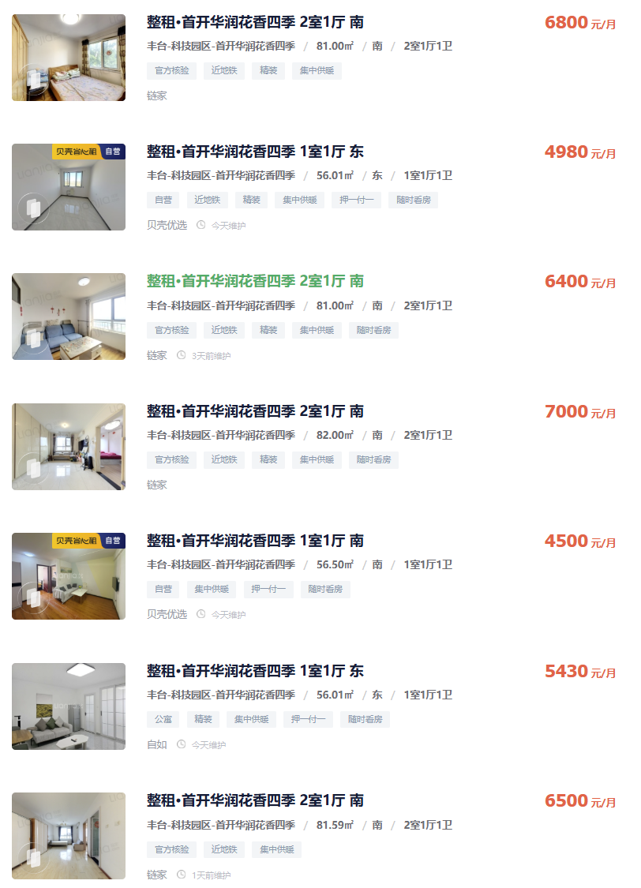
 |  | 52.22 | 5500 | 105.32

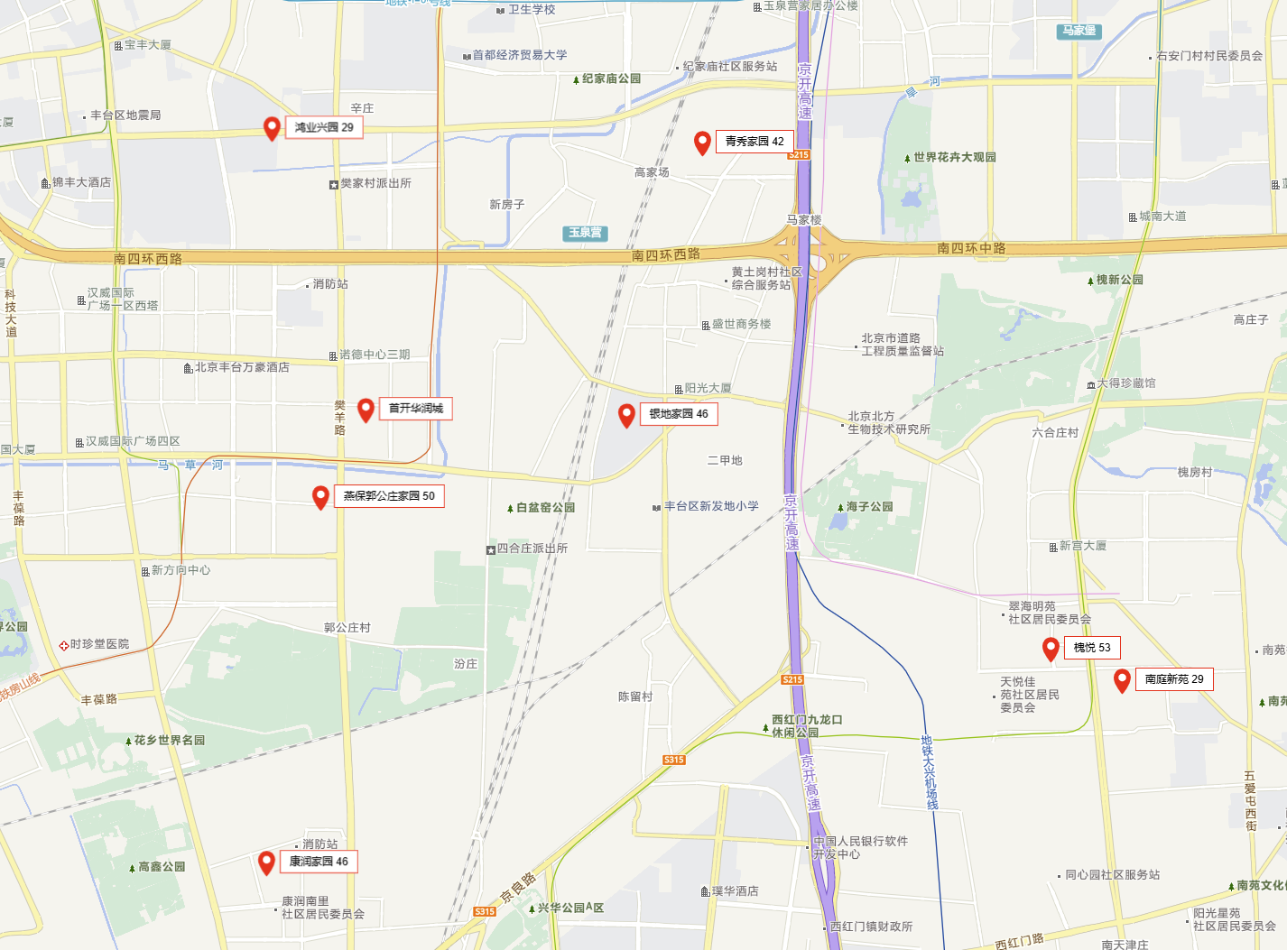

 |  |  | 月租金（元/平方米）
公租房 | 燕保郭公庄家园 | 丰台区花乡 | 50
 | 银地家园 | 丰台区花乡 | 46
 | 青秀家园 | 丰台区玉泉营 | 42
 | 康润家园 | 丰台科技园区 | 46
 | 槐悦 | 丰台新宫 | 53
 | 南庭新苑 | 丰台新宫 | 29
 | 鸿业兴园 | 丰台区花乡 | 29
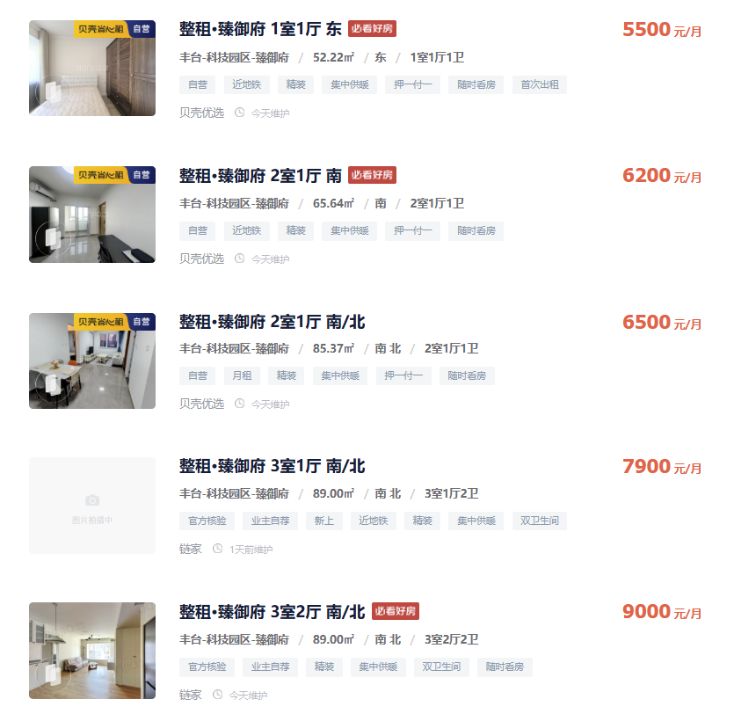

 |  |  | 面积 | 月租金（元/间）
保租房 | 泊寓院草桥社区 | 丰台区玉泉营 | 79-98 | 7000-10000
 | 泊寓院高立庄社区 | 丰台区花乡 | 50 | 3600-3800
 | 郭公庄龙湖冠寓 | 丰台区郭公庄 | 35-40 | 5500

 | 中铁建悦居公寓 | 丰台区 | 31 | 2600

